Töne-Gitarre
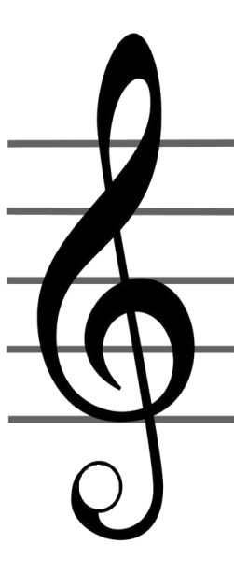
Legende: | Beispiele für Melodie-Muster |  |  |  |  |  |  |  |  |  |  |  |  |  |  |  |  |  |  | Violinschlüssel |  | Klavier |  |  | Anzeige
Z: Zeigefinger | Z | M | R | K |  |  |  | Z | M | R | K
M: Mittelfinger |  |  |  |  |  |  |  |  |  |  |  |  |  |  |  |  |  |  |  |  |  |  | H | 14
R: Ringfinger |  |  |  |  |  |  |  |  |  |  |  |  |  |  |  |  |  |  |  |  |  | B | A | 13
K: Kleinerfinger |  |  |  |  |  |  |  |  |  |  |  |  |  |  |  |  |  |  |  |  |  | G# | G | 12
 |  |  |  |  |  |  |  |  |  |  |  |  |  |  |  |  |  |  |  |  |  | F# | F | 11
 |  |  |  |  |  |  |  |  |  |  |  |  |  |  |  |  |  |  |  |  |  |  | E | 10
 |  |  |  |  |  |  |  |  |  |  |  |  |  |  |  |  |  |  |  |  | 9+ | D# | D | 9
 |  |  |  |  |  |  |  |  |  |  |  |  |  |  |  |  |  |  |  |  | 9- | C# | C | 8
 |  |  |  |  |  |  |  |  |  |  |  |  |  |  |  |  |  |  |  |  |  |  | H | 7m |  | H
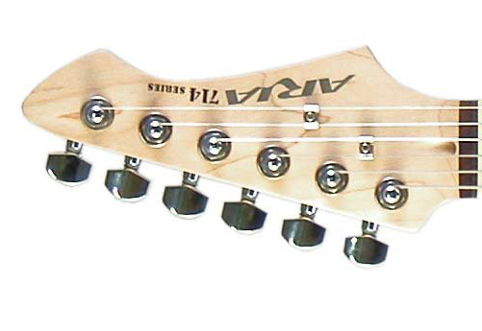
 |  |  |  |  |  |  |  |  |  |  |  |  |  |  |  |  |  |  |  |  | 7 | B | A | 6 |  | A
 |  |  |  |  |  |  |  |  |  |  |  |  |  |  |  |  |  |  |  |  | 5+ | G# | G | 5 |  | G
 |  |  |  |  |  |  |  |  |  |  |  |  |  |  |  |  |  |  |  |  | 5- | F# | F | 4 |  | F
 |  |  |  |  |  |  |  |  |  |  |  |  |  |  |  |  |  |  |  |  |  |  | E | 3 |  | E
 |  | ● |  | ● |  | ● |  | ● |  | ● |  |  | ● ● |  |  | ● |  | ● |  |  | m | D# | D | 2 |  | D
 | 0 | 1 |  | 3 |  | 5 |  | 7 |  | 9 |  |  | 12/0 |  |  | 15/3 |  |  |  |  | 1+ | C# | C | 1 |  | C
 | E | F | F# | G | G# | A | B | H | C | C# | D | D# | E | F | F# | G | G# | A | B
 | H | C | C# | D | D# | E | F | F# | G | G# | A | B | H | C | C# | D | D# | E | F
 | G | G# | A | B | H | C | C# | D | D# | E | F | F# | G | G# | A | B | H | C | C# |  |  | Info:
 | D | D# | E | F | F# | G | G# | A | B | H | C | C# | D | D# | E | F | F# | G | G# |  |  | Bei "Anzeige" den Namen
 | A | B | H | C | C# | D | D# | E | F | F# | G | G# | A | B | H | C | C# | D | D# |  |  | der Taste ein geben, dann
 | E | F | F# | G | G# | A | B | H | C | C# | D | D# | E | F | F# | G | G# | A | B |  |  | werden diese Töne auf der
 |  |  |  |  |  |  |  |  |  |  |  |  |  |  |  |  |  |  |  |  |  | Gitarre markiert!

